TOTAL 2020
INVERSIÓN SEGÚN EL SECTOR
 |  | 100 | Resumen Plan de desarrollo
Sector Economico | GASTOS DE INVERSIÓN | Porcentual | Ejes | programa | sub programas | proyecto
Educación | 1,534,119,003 | 4.55 | 1 | 1 | 2 | 13
Salud | 19,707,650,720 | 58.48 | 1 | 1 | 4 | 17
Deporte | 582,550,000 | 1.73 | 1 | 1 | 2 | 10
Cultura | 540,000,000 | 1.60 | 1 | 1 | 3 | 11
Vivienda | 56,500,000 | 0.17 | 1 | 1 | 1 | 6
Agua Potable | 1,744,353,506 | 5.18 | 1 | 1 | 3 | 15
Otros Servicios | 700,000,000 | 2.08 | 1 | 1 | 1 | 6
Gurpos vulnerables | 910,000,000 | 2.70 | 1 | 2 | 13 | 67
Economico | 123,000,000 | 0.36 | 2 | 1 | 3 | 14
Agropecuario | 2,602,700,000 | 7.72 | 2 | 1 | 4 | 22
Transporte | 1,165,000,000 | 3.46 | 2 | 1 | 1 | 10
Turismo | 20,000,000 | 0.06 | 2 | 1 | 1 | 9
Medio ambiente | 232,500,000 | 0.69 | 3 | 1 | 3 | 13
seguridad ciudadana | 770,000,000 | 2.28 | 4 | 1 | 3 | 22
Fortalecimiento Institucional | 3,011,000,000 | 8.93 | 4 | 1 | 2 | 20
TOTAL | 33,699,373,229 | 100 | 27 | 16 | 46 | 255

EJE PRADERA NOS UNE EN EQUIDAD E INCLUSIÓN SOCIAL

EJE PRADERA NOS UNE EN DESARROLLO ECONOMICO SOSTENIBLE

EJE PRADERA NOS UNE EN TERRITORIO VERDE

EJE PRADERA NOS UNE EN PAZ, SEGURIDAD Y GOBERNABILIDAD

TOTAL 2021
INVERSIÓN SEGÚN EL SECTOR
 |  | 100 | Resumen Plan de desarrollo
Sector Economico | GASTOS DE INVERSIÓN | Porcentual | Ejes | programa | sub programas | proyecto
Educación | 14,086,932,573 | 20.21 | 1 | 1 | 2 | 13
Salud | 20,291,380,241 | 29.11 | 1 | 1 | 4 | 17
Deporte | 829,426,500 | 1.19 | 1 | 1 | 2 | 10
Cultura | 695,000,000 | 1.00 | 1 | 1 | 3 | 11
Vivienda | 956,500,000 | 1.37 | 1 | 1 | 1 | 6
Agua Potable | 9,742,754,111 | 13.98 | 1 | 1 | 3 | 15
Otros Servicios | 841,000,000 | 1.21 | 1 | 1 | 1 | 6
Gurpos vulnerables | 1,489,000,000 | 2.14 | 1 | 2 | 13 | 67
Economico | 384,290,000 | 0.55 | 2 | 1 | 3 | 14
Agropecuario | 4,277,240,000 | 6.14 | 2 | 1 | 4 | 22
Transporte | 6,316,833,333 | 9.06 | 2 | 1 | 1 | 10
Turismo | 255,250,000 | 0.37 | 2 | 1 | 1 | 9
Medio ambiente | 250,000,000 | 0.36 | 3 | 1 | 3 | 13
seguridad ciudadana | 853,050,000 | 1.22 | 4 | 1 | 3 | 22
Fortalecimiento Institucional | 8,440,000,000 | 12.11 | 4 | 1 | 2 | 20
TOTAL | 69,708,656,758 | 100 | 27 | 16 | 46 | 255

EJE PRADERA NOS UNE EN EQUIDAD E INCLUSIÓN SOCIAL

EJE PRADERA NOS UNE EN DESARROLLO ECONOMICO SOSTENIBLE

EJE PRADERA NOS UNE EN TERRITORIO VERDE

EJE PRADERA NOS UNE EN PAZ, SEGURIDAD Y GOBERNABILIDAD

Hoja2
RESUMEN PDM
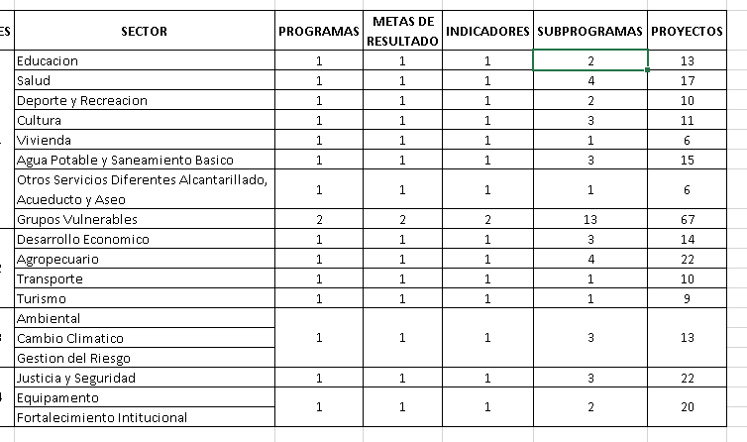
EJES | SECTOR | PROGRAMAS | METAS DE RESULTADO | INDICADORES | SUBPROGRAMAS | PROYECTOS
1 | Educacion | 1 | 1 | 1 | 2 | 13
 | Salud | 1 | 1 | 1 | 4 | 17
 | Deporte y Recreacion | 1 | 1 | 1 | 2 | 10
 | Cultura | 1 | 1 | 1 | 3 | 11
 | Vivienda | 1 | 1 | 1 | 1 | 6
 | Agua Potable y Saneamiento Basico | 1 | 1 | 1 | 3 | 15
 | Otros Servicios Diferentes Alcantarillado, Acueducto y Aseo | 1 | 1 | 1 | 1 | 6
 | Grupos Vulnerables | 2 | 2 | 2 | 13 | 67
2 | Desarrollo Economico | 1 | 1 | 1 | 3 | 14
 | Agropecuario | 1 | 1 | 1 | 4 | 22
 | Transporte | 1 | 1 | 1 | 1 | 10
 | Turismo | 1 | 1 | 1 | 1 | 9
3 | Ambiental | 1 | 1 | 1 | 3 | 13
 | Cambio Climatico
 | Gestion del Riesgo
4 | Justicia y Seguridad | 1 | 1 | 1 | 3 | 22
 | Equipamento | 1 | 1 | 1 | 2 | 20
 | Fortalecimiento Intitucional

